Sheet1
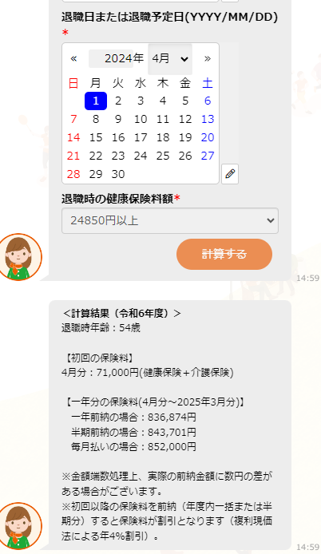

一年分の総保険料額（2024年4月分～2025年3月分）
赤字部分は取得年月を表示して、取得から年度末までの総合計額が表示される。

